公債費 印刷
 | 41. 公債費（人口１人当たり）

 | 時点 2017(H29)年度（毎年） |  |  |  |  |  |  | 平 均 値 |  |  |  | 34,878
 | 単位 円 |  |  |  |  |  |  | 標準偏差 |  |  |  | 14,413
 | 市町村名 | 指標 | 順位 |  | #REF! | 備考 | 市町村名 | 指標 | 順位 |  | #REF! | 備考

 | 市町村平均 | 34,878 |  | － |  |  | 八街市 | 27,225 |  | 34
 | 千葉市 | 57,193 |  | 3 |  |  | 印西市 | 21,564 |  | 46
 | 銚子市 | 50,371 |  | 6 |  |  | 白井市 | 24,177 |  | 40
 | 市川市 | 17,295 |  | 53 |  |  | 富里市 | 31,430 |  | 27
 | 船橋市 | 19,234 |  | 50 |  |  | 南房総市 | 93,731 |  | 1
 | 館山市 | 38,212 |  | 21 |  |  | 匝瑳市 | 41,729 |  | 18
 | 木更津市 | 22,560 |  | 44 |  |  | 香取市 | 48,842 |  | 9
 | 松戸市 | 18,280 |  | 51 |  |  | 山武市 | 48,457 |  | 11
 | 野田市 | 33,587 |  | 25 |  |  | いすみ市 | 49,387 |  | 8
 | 茂原市 | 42,624 |  | 16 |  |  | 大網白里市 | 23,612 |  | 42
 | 成田市 | 35,011 |  | 23 |  |  | 酒々井町 | 20,054 |  | 49
 | 佐倉市 | 17,835 |  | 52 |  |  | 栄町 | 40,004 |  | 20
 | 東金市 | 32,881 |  | 26 |  |  | 神崎町 | 35,655 |  | 22
 | 旭市 | 42,964 |  | 15 |  |  | 多古町 | 20,928 |  | 48
 | 習志野市 | 23,693 |  | 41 |  |  | 東庄町 | 31,333 |  | 28
 | 柏市 | 26,112 |  | 35 |  |  | 九十九里町 | 46,470 |  | 13
 | 勝浦市 | 48,383 |  | 12 |  |  | 芝山町 | 28,521 |  | 31
 | 市原市 | 24,252 |  | 39 |  |  | 横芝光町 | 43,753 |  | 14
 | 流山市 | 22,345 |  | 45 |  |  | 一宮町 | 29,304 |  | 29
 | 八千代市 | 27,793 |  | 32 |  |  | 睦沢町 | 41,542 |  | 19
 | 我孫子市 | 22,602 |  | 43 |  |  | 長生村 | 29,105 |  | 30
 | 鴨川市 | 50,650 |  | 5 |  |  | 白子町 | 27,244 |  | 33
 | 鎌ケ谷市 | 25,777 |  | 36 |  |  | 長柄町 | 42,214 |  | 17
 | 君津市 | 24,374 |  | 38 |  |  | 長南町 | 48,473 |  | 10
 | 富津市 | 34,053 |  | 24 |  |  | 大多喜町 | 51,748 |  | 4
 | 浦安市 | 21,179 |  | 47 |  |  | 御宿町 | 50,214 |  | 7
 | 四街道市 | 25,049 |  | 37 |  |  | 鋸南町 | 65,507 |  | 2
 | 袖ケ浦市 | 16,902 |  | 54

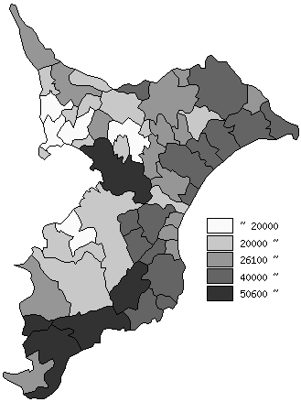
 | 市町村平均の推移
平成25年度 | 34365
平成26年度 | 34345
平成27年度 | 33569
平成28年度 | 34126
平成29年度 | 34878

《備 考》 ・資料出所 総務省「市町村別決算状況調」 ・算出方法 公債費÷住民基本台帳人口(H30.1.1)

